FE-Vias
Fonte: AP42 (USEPA, 2006) https://www3.epa.gov/ttn/chief/ap42/ch13/final/c13s0202.pdf |  |  |  |  |  | Ano 2015
Table 13.2.1-1. PARTICLE SIZE MULTIPLIERS FOR PAVED ROAD EQUATION |  |  |  |  |  | Mês | Precipitação Acumulada [mm) | Número de Horas com Precipitação > 0,254 mm | N° dias no mês | Fator de Ajuste
Size Range | Particle Size Multiplier [k) |  |  |  |  | Jan | 0 | 0 | 31 | 1.00
 | g/VKT |  |  |  |  | Fev | 52 | 17 | 28 | 0.97
PM2,5 | 0.15 |  |  |  |  | Mar | 69 | 21 | 31 | 0.97
PM10 | 0.62 |  |  |  |  | Abr | 44 | 17 | 30 | 0.97
PM30 | 3.23 |  |  |  |  | Mai | 185.8 | 87 | 31 | 0.86
 |  |  |  |  |  | Jun | 119.2 | 37 | 30 | 0.94
Equação Geral: |  |  |  |  |  | Jul | 17.8 | 16 | 31 | 0.97
$$FE=\left(k . {sL}^{0,91}. W^{1,02}\right) . \left(1−1,2P/N\right)$$
 |  |  |  |  |  | Ago | 70.2 | 41 | 31 | 0.93
 |  |  |  |  |  | Set | 25.2 | 20 | 30 | 0.97
 | Onde: FE - fator de emissão de material particulado (g/km) k - constante de tamanho da partícula (g/VKT) sL - taxa de silt na superfície de rodagem (g/m²) W - peso médio dos veículos que trafegam na via (t) P - número de horas onde a precipitação durante o período observado foi no mínimo 0,254 mm N - número de horas do período observado (Ex: 8760 para anual, 2124 por estação, 720 para mensal) |  |  |  |  | Out | 54.4 | 29 | 31 | 0.95
 |  |  |  |  |  | Nov | 48.6 | 30 | 30 | 0.95
 |  |  |  |  |  | Dez | 91.4 | 22 | 31 | 0.96

 |  |  |  |  |  | Fator Ajuste: | 0.95

Fonte: Os fatores de emissão foram obtidos na planilha de estimativa de emissões provienientes de veículos (Parte3_EmissaoVeicularGlobal.xlsx)
Classe de Veículo | Fator de emissão médio da frota veicular da RGV [g/km]
 | Escapamento |  |  |  |  |  |  | Evaporativa | Desgaste Pneus e Freio |  |  | Desgaste da Pista
 | PM | PM10 | PM25 | NOX | SO2 | CO | HCT | HCT | PM | PM10 | PM25 | PM | PM10 | PM25
Veículos Pesados | 0.17490 | 0.17490 | 0.17490 | 5.43451 | 0.21032 | 1.03837 | 0.24766 | - | 0.06763 | 0.05133 | 0.02752 | 0.06349 | 0.03175 | 0.01714

Controles
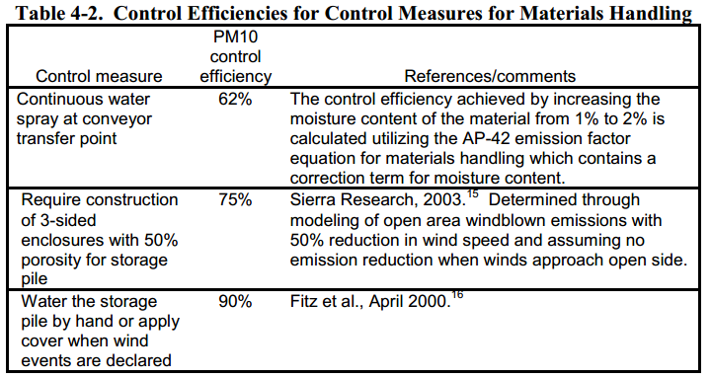
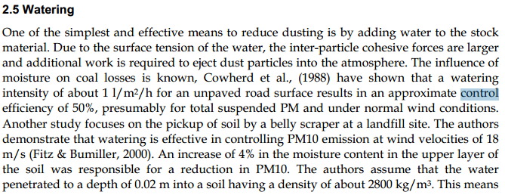
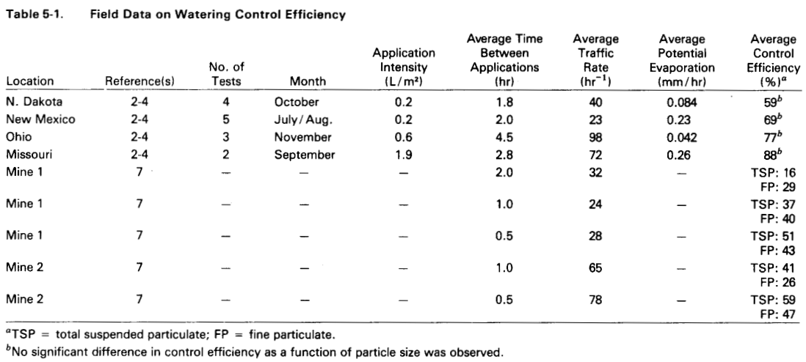
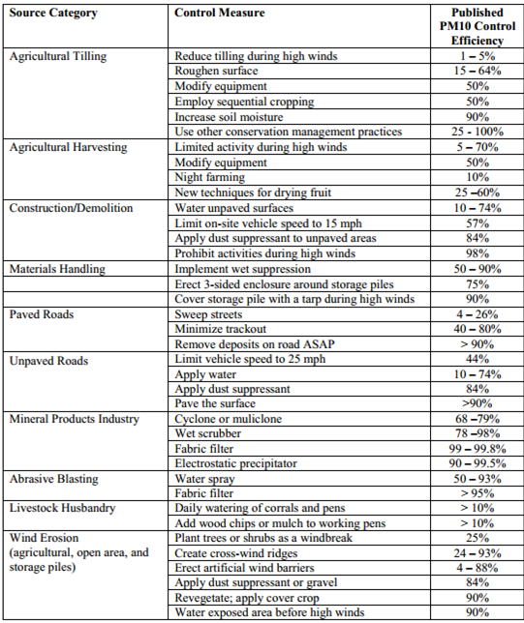

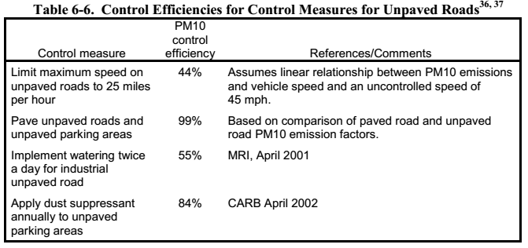
 |  |  | Fonte: Fugitive Dust Emissions from a Coal, Iron, Ore and Hydrated Alumina Stockpile (2012)

Fonte: WRAP Fugitive Dust Handbook (2006)

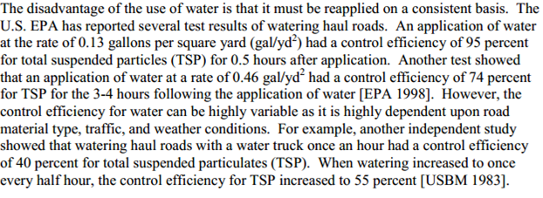

 |  |  |  | Fonte: Emission Control Technologies and Emission Factors for unpaved road fugitive emissions

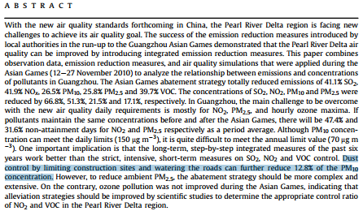

 | Fonte: WRAP Fugitive Dust Handbook (2006)

 |  | Fonte: Dust Control Handbook for Industrial Minerals Mining and Processing (CDC, 2012)

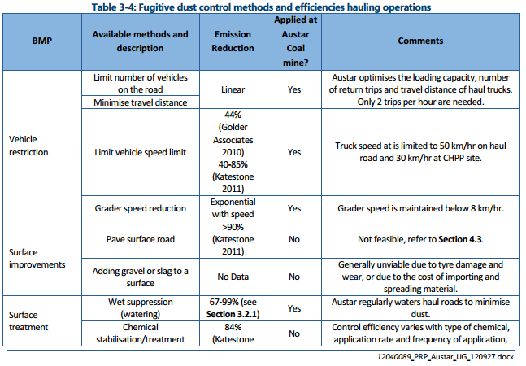
 |  |  |  |  |  | Fonte: WRAP Fugitive Dust Handbook (2006)

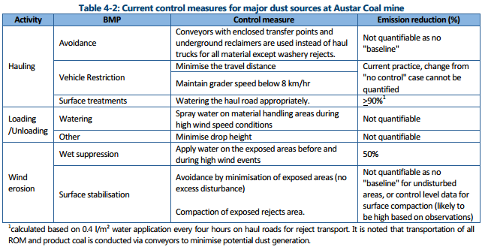

 |  |  |  |  | Huan et al. (2013)

Fonte: Handbook of dust control in mining - CDC (IC-9465)
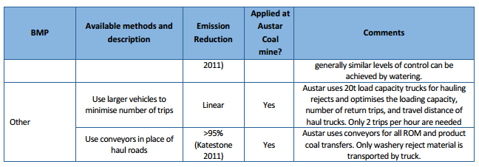

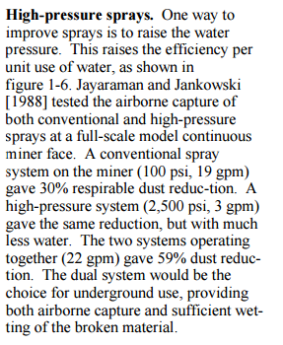

 | Fonte: Topic and Zitnik (2012)
 |  |  | Fonte: PARTICULATE MATTER BEST MANAGEMENT PRACTICE POLLUTION REDUCTION PROGRAM (2012)
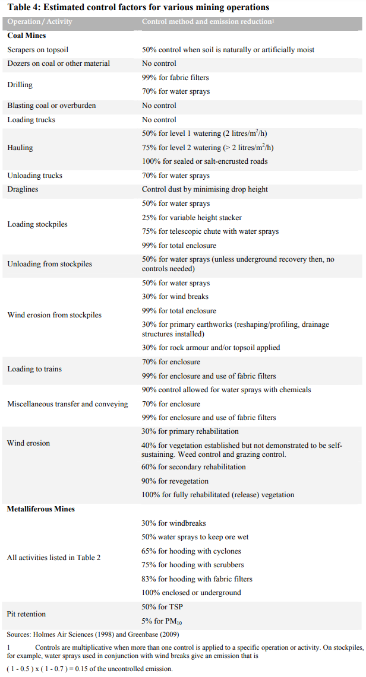

Fonte: Handbook of dust control in mining - CDC (IC-9465)

 | Fonte: NPI (2012)

Emissão Chaminés
Funcionamento (horas): | 24
Poder calorífico alcatrão de hulha (Btu/lb): | 15,290
Quantidade de alcatrão de hulha (t/h): | 0.39
Conversão de lb/ton para kg/t: | 0.50

Fonte: Informações enviadas pelo empreendimento através dos Ofícios IEMA N° 440/2016 e 008/2017
Fonte Emissora | Equipamento de Controle | Tipo Combustível | Quantidade [t/h] | Latitude [º] | Longitude [º] | Diâmetro [m] | Vazão [Nm³/h] | Vazão [m³/h] | Temperatura [ºC] | Altura [m] | Fator de Emissão [lb/ton] | Fração Material Particulado |  | Taxa de Emissão [kg/h]
 |  |  |  |  |  |  |  |  |  |  | NOX | PM10/PM | PM2.5/PM | PM | PM10 | PM2,5 | NOX | SO2 | CO | VOC
Chaminé da Caldeira DP | - | Óleo de Alcatrão de Hulha | 0.20 | -20.155457 | -40.229497 | 0.80 | 10,419 | 21,543 | 271 | 36.2 | 22 | 0.23 | 0.06 | 0.38 | 0.09 | 0.02 | 2.15 | 2.09 | 1.94 | 0.07
Chaminé da Caldeira HT | - | Óleo de Alcatrão de Hulha | 0.20 | -20.155459 | -40.229487 | 0.50 | 3,876 | 7,910 | 277 | 35.1 | 22 | 0.23 | 0.06 | 0.24 | 0.06 | 0.01 | 2.15 | 0.98 | 0.62 | 0.06
Chaminé do Lavador de Gás (Esferoidização A-450) | Lavador de Gás | - | - | -20.156023 | -40.228974 | 0.73 | 5,931 | 6,920 | 34 | 15.5 | - | - | - | - | - | - | - | - | - | 4.62
Chaminé da Destilação de Alcatrão (A-200) | - | - | - | -20.155179 | -40.228795 | 0.34 | 1,811 | 2,103 | 32 | 17.9 | - | - | - | - | - | - | - | - | - | 0.16
TOTAL |  |  |  |  |  |  |  |  |  |  |  |  |  | 0.62 | 0.14 | 0.04 | 4.30 | 3.06 | 2.56 | 4.90

$$TE= \frac{Q . C}{{10}^{6}}$$
Equação Geral:

 | Onde: TE - taxa de emissão (kg/h) Q - vazão (Nm³/h) C - concentração (mg/Nm³) 106 - conversão de mg para kg

$$TE=A x EF x (1−\frac{ER}{100})$$
Equação Geral:

 | Onde: E - taxa de emissão EF - fator de emissão ER - eficiência de redução de emissão

Emissão Maq e Equip
Fonte: Informações enviadas pelo empreendimento através dos Ofícios IEMA N° 440/2016 e 008/2017
Fonte Emissora | Potência [hp] | Equipamento [hp] | Quantidade | Horas/dia | Latitude [º] | Longitude [º] | Fator de Emissão [kg/h] |  |  |  |  | Taxa de Emissão [kg/h]
 |  |  |  |  |  |  | PM | NOX | SO2 | CO | VOC | PM | PM10 | PM2.5 | NOX | SO2 | CO | VOC
Empilhadeira | 65 | Forklifts - 120 | 1 | 2 | -20.155561 | -40.229769 | 0.01943 | 0.19770 | 0.00017 | 0.10602 | 0.03566 | 0.0016 | 0.0016 | 0.0016 | 0.0166 | 0.00001 | 0.0089 | 0.0030
TOTAL |  |  |  |  |  |  |  |  |  |  |  | <0,01 | <0,01 | <0,01 | 0.02 | <0,01 | 0.01 | <0,01

$$E=\frac{n x H x EF }{24}$$
Equação Geral:

 | Onde: E - emissão (kg/h) n - número de equipamentos de cada categoria H - número de horas diárias de operação do equipamento EF - fator de emissão (kg/h)

Emissão Vias
Peso médio veículos (t): | 16
Taxa de Silt (g/m²): | 1

Fonte: Informações enviadas pelo empreendimento através dos Ofícios IEMA N° 440/2016 e 008/2017
Fonte Emissora | Latitude [º] | Longitude [º] | Comprimento [m] | Nº de Caminhões por Hora [h-1] | DMT [km/h] | Controle | Eficiência de Controle [%] | Fator de Emissão - Ressuspensão [kg/VKT] |  |  | Fator de Emissão - Gases Escapamento [kg/km] |  |  |  |  |  |  | Fator de Emissão - Desgaste Pneus e Freios [kg/km] |  |  | Fator de Emissão - Desgaste da Pista [kg/km] |  |  | Taxa de Emissão [kg/h]
 |  |  |  |  |  |  |  | PM | PM10 | PM2.5 | PM | PM10 | PM2.5 | NOX | SO2 | CO | VOC | PM | PM10 | PM2.5 | PM | PM10 | PM2.5 | PM | PM10 | PM2.5 | NOX | SO2 | CO | VOC
Vias Pavimentadas | -20.156322 | -40.22876 | 984.5 | 0.39 | 0.77 | - | 0 | 0.05 | 0.01 | 0.002 | 0.174898 | 0.174898 | 0.174898 | 5.434514 | 0.210321 | 1.038373 | 0.247663 | 0.06763 | 0.05133 | 0.02752 | 0.06349 | 0.03175 | 0.01714 | 0.28 | 0.21 | 0.17 | 4.19 | 0.16 | 0.80 | 0.19
TOTAL |  |  |  |  |  |  |  |  |  |  |  |  |  |  |  |  |  |  |  |  |  |  |  | 0.28 | 0.21 | 0.17 | 4.19 | 0.16 | 0.80 | 0.19

Equação Geral:
$$E_{i}=({FE}_{i} . DMT)/10³$$

 | Onde: Ei - taxa de emissão de material particulado com diâmetro aerodinâmico < i µm (kg/h) FEi - fator de emissão com atenuação por precipitação, para material particulado com diâmetro aerodinâmico ≤ i µm (g/VKT) DMT - distância média trafegada pelos veículos (km/h)

